updata图片证明
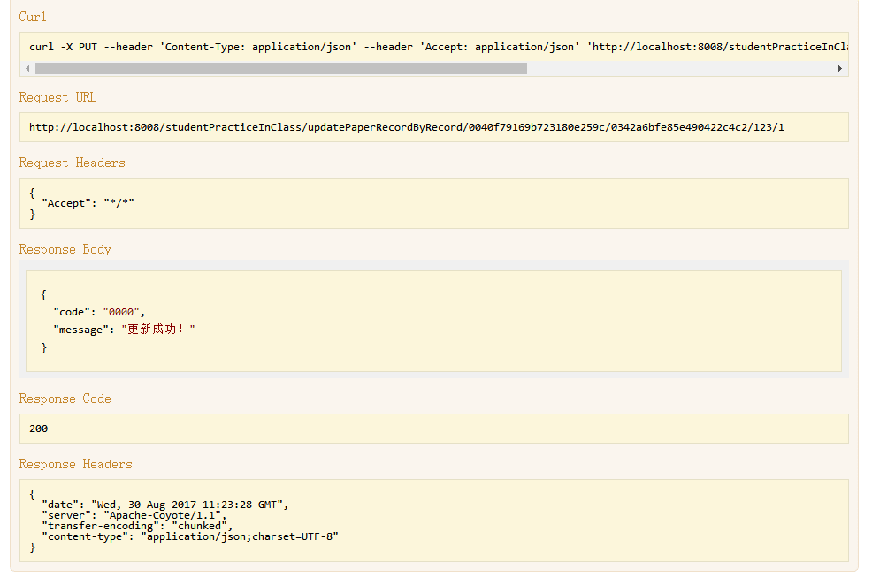
1.updatePaperRecordByRecord

delete图片证明
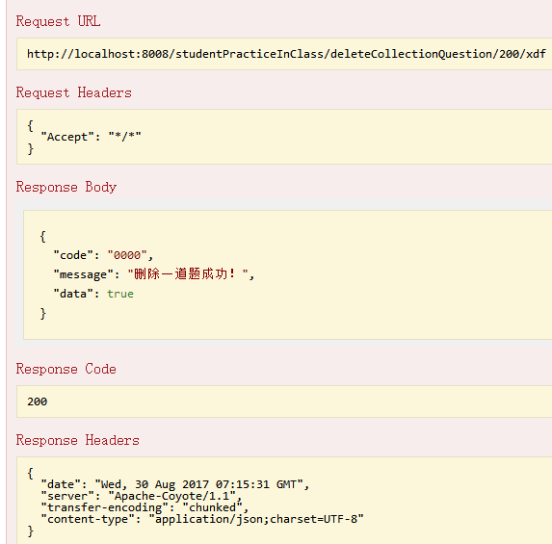
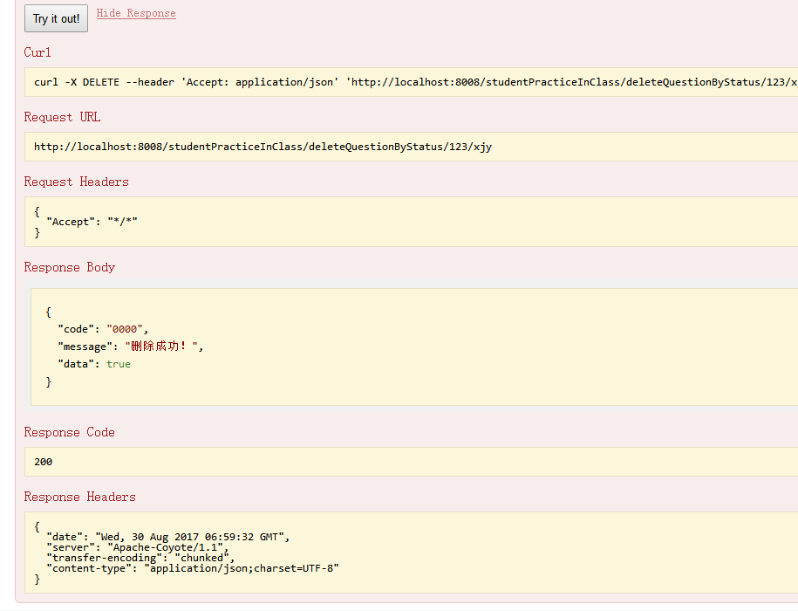
1. deleteQuestionByStatus | 2.deleteCollectionQuestion

insert图片证明
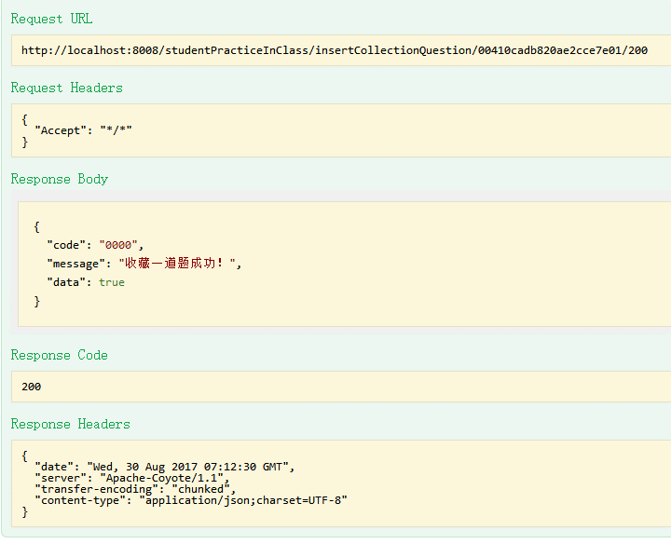
1.insertCollectionQuestion

query图片证明
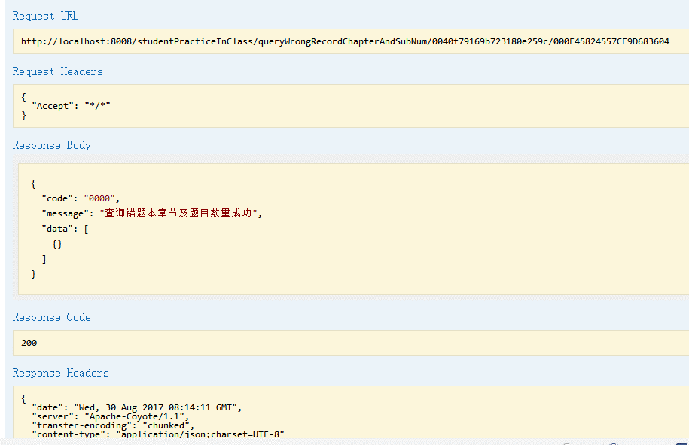
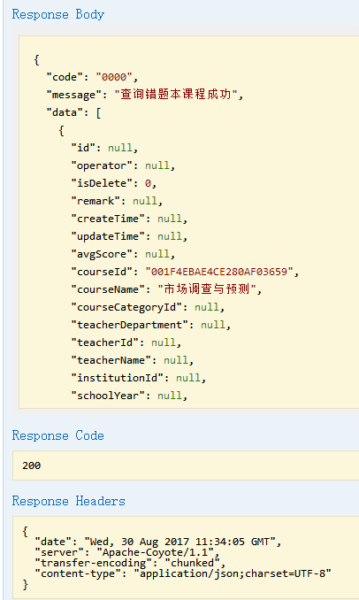
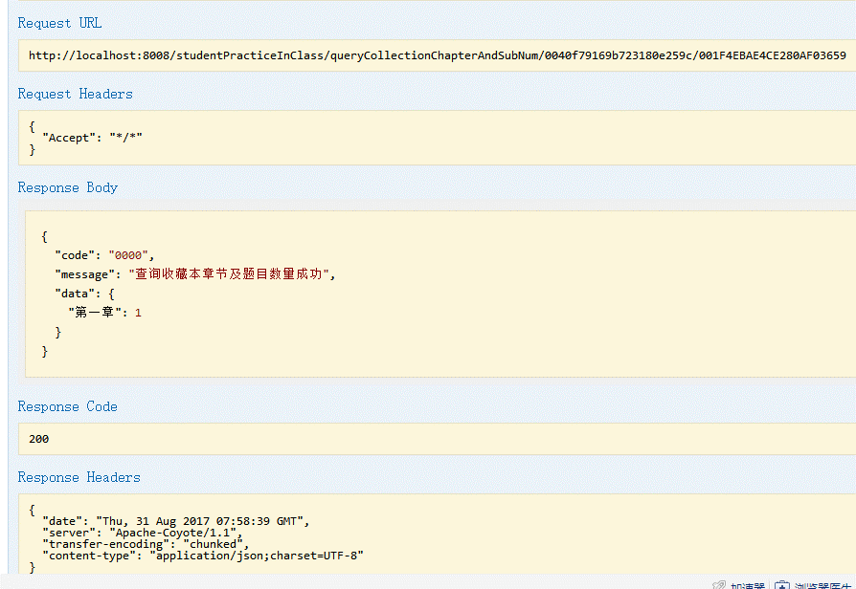
1.queryWrongRecordChapterAndSubNum | 2.findWrongRecordCourses | 3.queryCollectionChapterAndSubNum

